2021_12_data
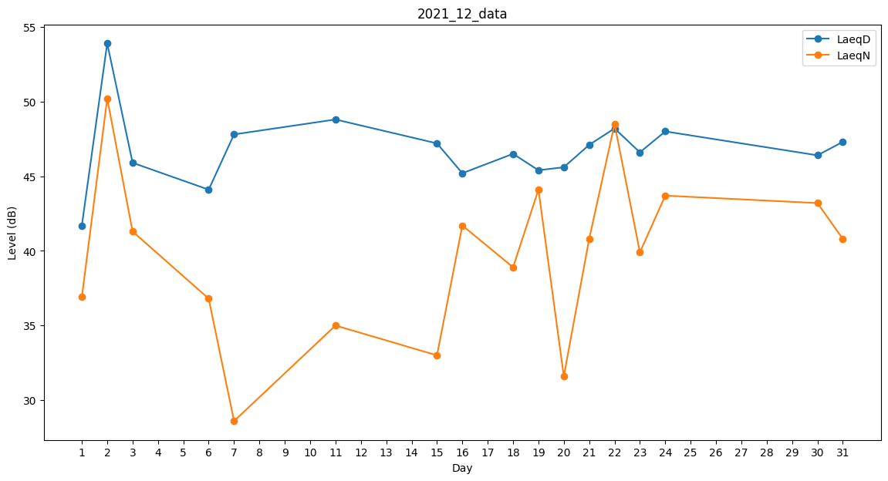
Day | LaeqD | LaeqN
1 | 41.7 | 36.9
2 | 53.9 | 50.2
3 | 45.9 | 41.3
4 | 30.2 | 0
5 | 0 | 30.9
6 | 44.1 | 36.8
7 | 47.8 | 28.6
8 | 0 | 0
9 | 25.6 | 0
10 | 33.8 | 0
11 | 48.8 | 35
12 | 46.5 | 0
13 | 45 | 0
14 | 38.2 | 0
15 | 47.2 | 33
16 | 45.2 | 41.7
17 | 47.2 | 0
18 | 46.5 | 38.9
19 | 45.4 | 44.1
20 | 45.6 | 31.6
21 | 47.1 | 40.8
22 | 48.2 | 48.5
23 | 46.6 | 39.9
24 | 48 | 43.7
25 | 48.8 | 0
26 | 48.5 | 0
27 | 0 | 28.6
28 | 33 | 0
29 | 0 | 36.2
30 | 46.4 | 43.2
31 | 47.3 | 40.8

